Connection
NES
Universal board
NES cartridge 60 pins I/F
NES cartridge 60 pins I/F
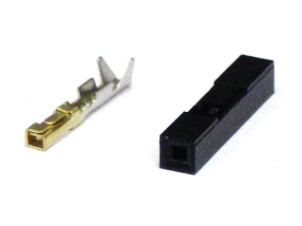
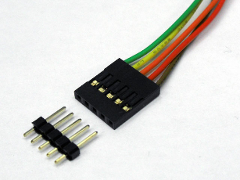

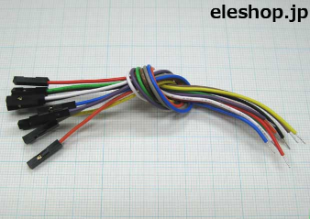

pin socket
 |  | pin header | pin socket |  | QI connector

ＱＩコネクタは、2.54mmピッチのヘッダーピンに接続して使用する、電子工作でもおなじみ汎用コネクタです。「2550コネクタ」ともいわれます。 電子工作以外でも、自作PCの内部配線用のコネクタとしても使用されており、実にワールドワイドで活躍している汎用コネクタなのです。
 |  |  |  | cable w/ pin socket

max 60 lines.

DE1 board
Linux board

2.54 mm pitch GPIO 40 x 2 pins
2.54 mm pitch GPIO 40 x 2 pins

 | I2C
 | 4 lines

cartridge
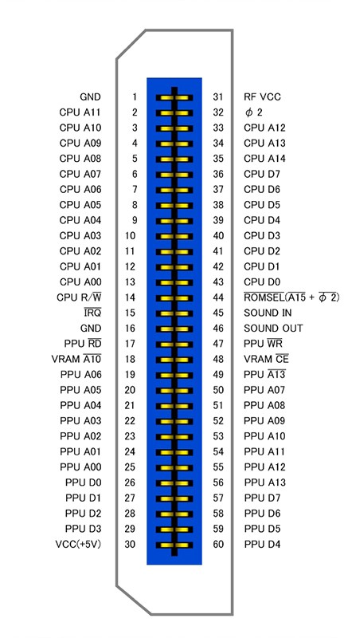
カートリッジコネクタピンアサイン
表 | 裏 | おおよそ上半分がCPUからのアドレスバスとデータバス
1:GND | 31:Vcc | IRQやオーディオなどを挟んで下半分がPPUのアドレスバスとデータバス
2:PRG-A11 | 32:??? N/C | φ2(M2とも)はシステムクロック
3:PRG-A10 | 33:PRG-A12 | SOUND INはAPU(2A03)からのサウンド出力。
4:PRG-A9 | 34:PRG-A13 | SOUND OUTはカセット側に拡張音源が乗っていればSOUND INとミックスして出力。
5:PRG-A8 | 35:PRG-A14 | 特になければそのままOUTに直結する。
6:PRG-A7 | 36:PRG-D7 | ピッチは2.54mm
7:PRG-A6 | 37:PRG-D6 | 基板厚は1.2mm
8:PRG-A5 | 38:PRG-D5
9:PRG-A4 | 39:PRG-D4
10:PRG-A3 | 40:PRG-D3
11:PRG-A2 | 41:PRG-D2
12:PRG-A1 | 42:PRG-D1
13:PRG-A0 | 43:PRG-D0
14:PRG-R/~W | 44:~PRG-CE
15:~IRQ N/C (Out) | 45:Sound In C46
16:GND | 46:Sound Out C45
17:~CHR-OE | 47:~CHR-WE
18:VRAM-A10 | 48:??? C49
19:CHR-A6 | 49:??? C48
20:CHR-A5 | 50:CHR-A7
21:CHR-A4 | 51:CHR-A8
22:CHR-A3 | 52:CHR-A9
23:CHR-A2 | 53:CHR-A10
24:CHR-A1 | 54:CHR-A11
25:CHR-A0 | 55:CHR-A12
26:CHR-D0 | 56:~CHR-CE (CHR-A13)
27:CHR-D1 | 57:CHR-D7
28:CHR-D2 | 58:CHR-A6
29:CHR-D3 | 59:CHR-D5
30:Vcc | 60:CHR-D4

gpio
 |  | JP1

 | 1 |  | x | x | 2
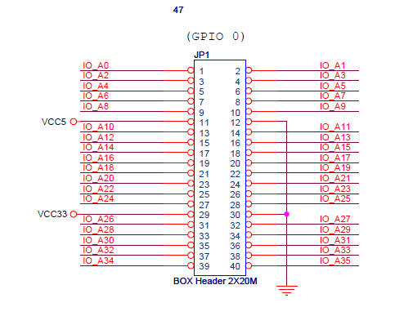
 | 3 |  | x | x | 4

 | 5 |  | x | x | 6

 | 7 |  | x | x | 8

 | 9 |  | x | x | 10

VCC5 | 11 |  | x | x | 12 | GND

 | 13 |  | x | x | 14

 | 15 |  | x | x | 16

 | 17 |  | x | x | 18

 | 19 |  | x | x | 20

 | 21 |  | x | x | 22

 | 23 |  | x | x | 24

 | 25 |  | x | x | 26

 | 27 |  | x | x | 28

VCC33 | 29 |  | x | x | 30 | GND

 | 31 |  | x | x | 32

 | 33 |  | x | x | 34

 | 35 |  | x | x | 36

 | 37 |  | x | x | 38

 | 39 |  | x | x | 40

